1
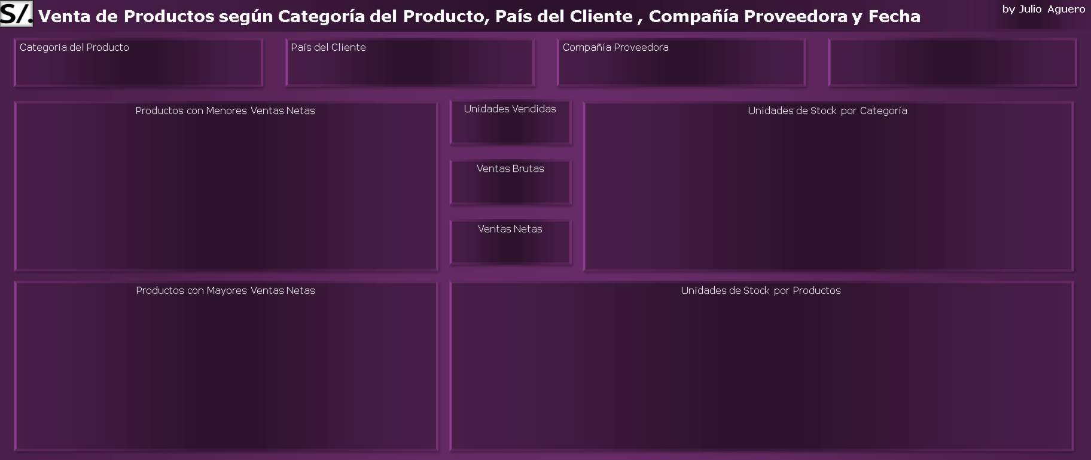

201
 | Total
Tofu | 0.87 K
Rössle Sauerkraut | 1.60 K
Manjimup Dried Apples | 6.04 K
 | Total
Produce | 100
Meat/Poultry | 165
Grains/Cereals | 308
Confections | 386
Dairy Products | 393
Condiments | 507
Beverages | 559
Seafood | 701

8.86 K

8.51 K

 | Total
Manjimup Dried Apples | 6.04 K
Rössle Sauerkraut | 1.60 K
Tofu | 0.87 K
 | Total
Longlife Tofu | 4
Uncle Bob's Organic Dried Pears | 15
Manjimup Dried Apples | 20
Rössle Sauerkraut | 26
Tofu | 35

TABLAS 1
Etiquetas de fila | NetSales | Suma de Quantity
Tofu | 0.87 K | 201 | 201 | Etiquetas de fila | Recuento de Quantity2 | Suma de Quantity | NetSales | GrossSales
Rössle Sauerkraut | 1.60 K |  |  | Manjimup Dried Apples | 1 | 120 | 6041.9999953 | 6360
Manjimup Dried Apples | 6.04 K | GrossSales |  | Rössle Sauerkraut | 1 | 35 | 1596 | 1596
Total general | 8.51 K | 8.86 K | 8.86 K | Tofu | 2 | 46 | 868.38749848 | 906.75
 |  | NetSales |  | Total general | 4 | 201 | 8506.3874937 | 8862.75
 |  | 8.51 K | 8.51 K

Etiquetas de fila | NetSales | Etiquetas de fila | Suma de UnitsInStock | Etiquetas de fila | Suma de UnitsInStock
Manjimup Dried Apples | 6.04 K | Longlife Tofu | 4 | Produce | 100
Rössle Sauerkraut | 1.60 K | Uncle Bob's Organic Dried Pears | 15 | Meat/Poultry | 165
Tofu | 0.87 K | Manjimup Dried Apples | 20 | Grains/Cereals | 308
Total general | 8.51 K | Rössle Sauerkraut | 26 | Confections | 386
 |  | Tofu | 35 | Dairy Products | 393
 |  | Total general | 100 | Condiments | 507
 |  |  |  | Beverages | 559
 |  |  |  | Seafood | 701
 |  |  |  | Total general | 3119

Total

